关系图
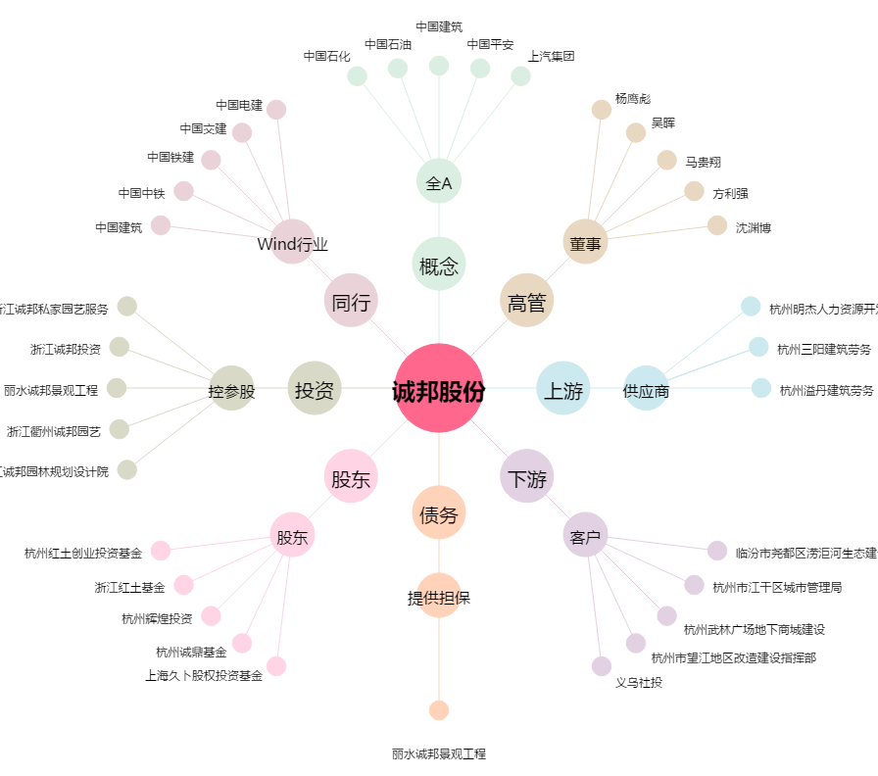
诚邦股份[603316.SH] - 关系概览图

